상품제안서
어려운이웃 홍보 직사각 각티슈 230매(소량주문) | 상품코드: F25902

 |  |  |  |  |  |  | 02-412-0044 | www.easy1.co.kr
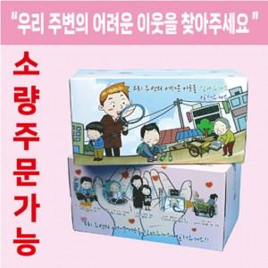

【상세/제작정보】 | 스티커 부착가능 / 제작비용 별도 문의

【인쇄/포장옵션】 | / 포장불가능

【공급단가】 | 수량 | 100~ | 300~ | 500~ | 1,000~ | 3,000~
*VAT별도 | 단가 | 1,690원 | 1,660원 | 1,620원 | 1,560원 | 1,490원

【상품 URL】 | https://easy1.co.kr:443/src/goods_detail.php?gdno=25902

